Géométrie
Dimensions principales de la turbine modèle pour une roue de f 1000

 | Description | Modèle |  | Prototype
 | Rotation | anti-horaire
A | Diamètre roue | 1000 | mm | 1000
B | Hauteur du distributeur | 286 | mm | 286
C | Distance bas aube - axe du distrituteur | 410 | mm | 410
D | Distance axe du distrituteur - fond de l'aspirateur | 2723 | mm | 2723
E | Distance axe roue - sortie aspirateur | 4467 | mm | 4467
F | Largeur aspirateur | 3223 | mm | 3223
G | Distance axe roue - bâche rive droite * | 1801 | mm | 1801
H | Distance axe roue - bâche rive gauche | 1324 | mm | 1324
I | Distance axe roue - entrée bâche | 1361 | mm | 1361
 | Surface des passages hydrauliques | 19.89 | m² | 19.89

 | *Attention au sens de rotation de la roue pour les définitions rive gauche, rive droite.

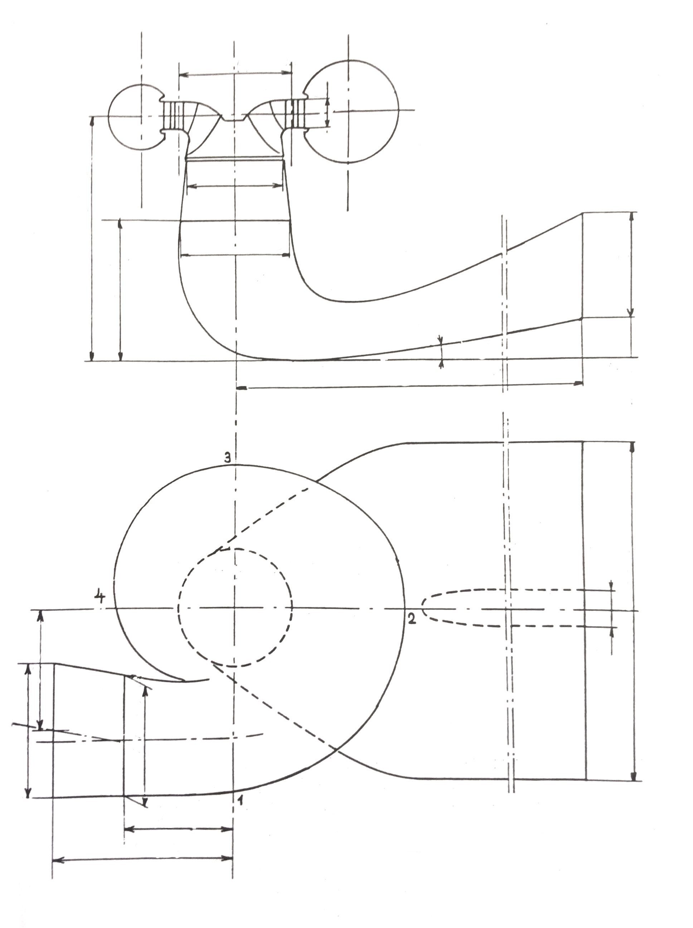

B

C

A

D

E

H

F

G

I

Colline
Coef1
Coef3
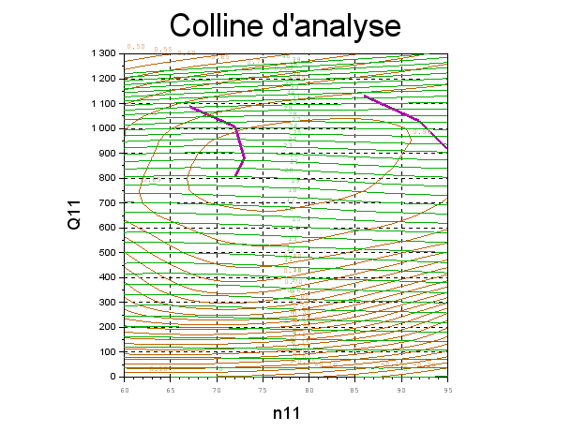
Résultats présentés à Reref=7,0e+06
n11 | g | Q11 | h
65 | 2 | 2.50E+01 | 0.00 %
65 | 11.5 | 4.80E+02 | 76.91 %
65 | 20 | 8.08E+02 | 88.37 %
65 | 30.6 | 1.07E+03 | 80.98 %
75 | 3 | 3.00E+01 | 0.00 %
75 | 11.5 | 4.70E+02 | 81.86 %
75 | 20 | 8.02E+02 | 93.20 %
75 | 30.6 | 1.08E+03 | 85.98 %
85 | 3 | -4.00E+01 | -16.00 %
85 | 11.5 | 4.55E+02 | 74.85 %
85 | 20 | 7.84E+02 | 90.94 %
85 | 30.6 | 1.09E+03 | 87.98 %
Recherche du maximum
77 | 16 | 6.46E+02 | 89.32 %
77 | 16.4 | 6.62E+02 | 89.77 %
77 | 16.8 | 6.77E+02 | 90.21 %
77 | 17.2 | 6.93E+02 | 90.64 %
77 | 17.6 | 7.08E+02 | 91.05 %
77 | 18 | 7.23E+02 | 91.46 %
77 | 18.4 | 7.38E+02 | 91.78 %
77 | 18.8 | 7.54E+02 | 92.10 %
77 | 19.2 | 7.69E+02 | 92.42 %
78 | 16 | 6.45E+02 | 89.13 %
78 | 16.4 | 6.60E+02 | 89.58 %
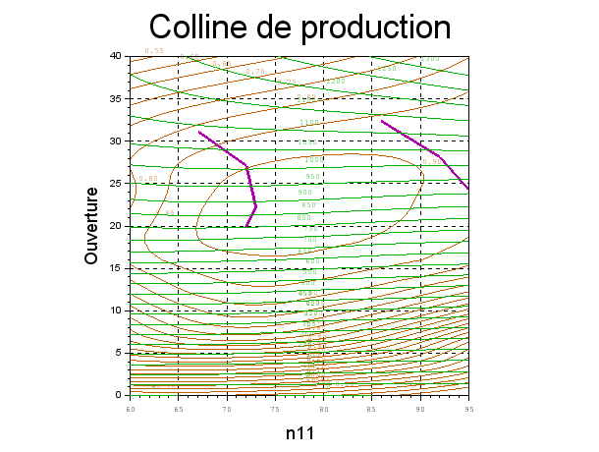
78 | 16.8 | 6.76E+02 | 90.02 %
78 | 17.2 | 6.92E+02 | 90.44 %
78 | 17.6 | 7.07E+02 | 90.84 %
78 | 18 | 7.23E+02 | 91.23 %
78 | 18.4 | 7.38E+02 | 91.59 %
78 | 18.8 | 7.53E+02 | 91.94 %
78 | 19.2 | 7.68E+02 | 92.28 %
76 | 15.6 | 6.32E+02 | 88.86 %
76 | 16 | 6.48E+02 | 89.44 %
76 | 16.4 | 6.63E+02 | 89.89 %
76 | 16.8 | 6.79E+02 | 90.35 %
76 | 17.2 | 6.94E+02 | 90.78 %
76 | 17.6 | 7.09E+02 | 91.18 %
76 | 18 | 7.24E+02 | 91.58 %
76 | 18.4 | 7.39E+02 | 91.88 %
76 | 18.8 | 7.55E+02 | 92.19 %
76 | 19.2 | 7.70E+02 | 92.51 %
76 | 21.8 | 8.64E+02 | 93.66 %
76 | 22 | 8.70E+02 | 93.67 %
 |  | 2.68E+02 | 125.93 %
Courbe limite de cavitation d'entrée extrados
72 | 18 | 7.29E+02 | 91.36 %
73 | 20 | 8.05E+02 | 92.98 %
72 | 24 | 9.32E+02 | 92.00 %
67 | 28 | 1.03E+03 | 85.89 %
Courbe limite de cavitation d'entrée intrados
86 | 30.6 | 1.09E+03 | 88.07 %
92 | 26 | 9.66E+02 | 89.49 %
95 | 22.5 | 8.56E+02 | 86.71 %
102 | 18 | 6.88E+02 | 80.15 %

Cavitation
Dérive de sigma
Sigma défini au bas des aubes

n11 | Q11 | s | h | Commentaires
tpm | l/s | - | -
77 | 924 | 0.500 | 93.97 %
77 | 924 | 0.300 | 93.98 %
77 | 924 | 0.175 | 94.10 % | Apparition des bulles
77 | 924 | 0.071 | 94.00 % | Cassure
77 | 924 | 0.036 | 90.50 %
Chart Title

